箱贴
Factory name |  | 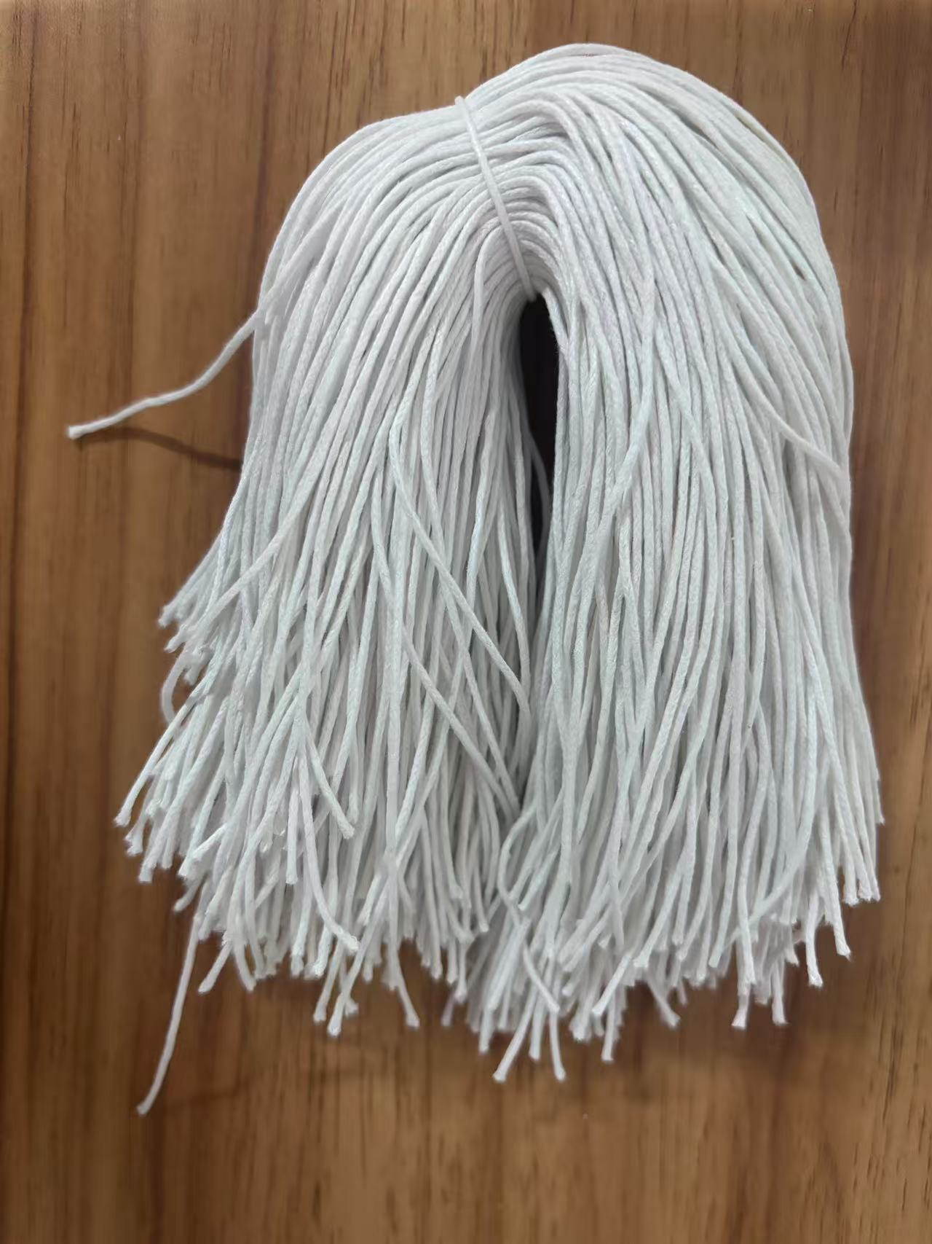
PO. Number | S25080895 | JUSTJEANS
Style Code. | 176696
Product Code. | JJW-ST-002 | Carton No.:
Inner Packages | pcs/bundle | 1/1
SIZE/qty | 4673+127备品
Carton Dimension | 泡泡袋 | Country of Origin：
Gross Weight（KG） | 1.14 | Made In China
Net Weight（KG） | 1.1
Remark

